1.IDENTIFICACION
INFORMACIÓN GENERAL |  | INFORMACIÓN DEL ESTUDIO RESPECTIVO
 |  | NODO NÚMERO |  |  |  |  | 57083
 |  | INFORME NÚMERO |  |  |  |  | 912
CONTRATISTA | UNIÓN TEMPORAL MOVILIDAD 2014 | ORDEN DE TRABAJO No. |  |  |  |  | PROGRAMACION BASICA
 |  | FECHA DE LA ORDEN DE TRABAJO |  |  |  |  | -
 |  | FECHA DE LA TOMA DE INFORMACIÓN |  |  |  |  | 240514
 |  | DÌA DE LA SEMANA
OBJETO DEL CONTRATO | REALIZAR LA TOMA DE INFORMACIÓN DE CAMPO, COMO INSUMO DEL PROGRAMA DE MONITOREO, SEGUIMIENTO Y PLANEACIÓN DEL TRÁNSITO Y EL TRANSPORTE DE BOGOTA D.C | TIPO DE ESTUDIO |  |  |  |  | VOLÚMENES POR TIPO DE VEHÍCULO
 |  | NOMBRE DEL ARCHIVO |  |  |  |  | 57083_AC_60A_S_X_KR_19C_140524_VOL_V1.xlsx
 |  | CÓDIGO DEL ESTUDIO |  |  |  |  | VOL
 |  | LUGAR DE LA TOMA DE INFORMACIÓN
NÚMERO DE CONTRATO | 2072-2013 | COORDENADA X |  |  |  |  | LONGITUD
 |  | COORDENADA Y |  |  |  |  | LATITUD

FECHA DE INICIO DEL CONTRATO | 22-01-2014 | PROFESIONALES RESPONSABLES
 |  | CONSULTOR (DIRECTOR) |  |  |  |  | ING. MSC. SANDRA LUCIA NAVAS TEQUIA
 |  | CONSULTOR (COORDINADOR GENERAL) |  |  |  |  | ING. MSC. LUIS FERNANDO RUBIANO BARRERO
INTERVENTORÍA | UNIVERSIDAD NACIONAL DE COLOMBIA | CONSULTOR (EXPERTO EN TRÁNSITO Y TRANSPORTE) |  |  |  |  | ING. ESP. DIANA PAOLA PARADA
 |  | CONSULTOR (ING ANÀLISIS) |  |  |  |  | ING. ESP. FERNANDO BECERRA
 |  | INTERVENTORÍA (DIRECTOR) |  |  |  |  | ING. MSC. ARTURO ZARATE
 |  | INTERVENTORÍA (ESPECIALISTA) |  |  |  |  | ING. MSC. WILLIAM CASTRO
 |  | INTERVENTORÍA (RESIDENTE) |  |  |  |  | ING. JOSÉ EDWIN TORRES
OBJETO DEL CONTRATO | INTERVENTORÍA TÉCNICA, ADMINISTRATIVA Y FINANCIERA PARA LA TOMA DE INFORMACIÓN DE CAMPO COMO INSUMO DEL PROGRAMA DE MONITOREO, SEGUIMIENTO Y PLANEACIÓN DEL TRÁNSITO Y TRANSPORTE DE BOGOTÁ D.C. | SUPERVISOR SECRETARIA MOVILIDAD |  |  |  |  | ING. FABIAN GONZALEZ

 |  | VERSIONES DEL ESTUDIO
 |  | NÚMERO |  | FECHA | OBSERVACIONES
NÚMERO DE CONTRATO | 2072-2013 | Versión 0 |  | 29/05/2014
 |  | Versión 1 |  | 04/06/2014 | SE INCLUYERON LAS OBSERVACIONES DE LA INTERVENTORÍA SEGÚN COMUNICADO FI-INT-CMTTUB14-237-14. SE DA RESPUESTA MEDIANTE COMUNICADO ICV-187-C-458. En la hoja 2. Base se revisaron los valores para los periodos de las 10:00-10:15 horas en el movimiento 1 de livianos y se evidencia un bajo flujo vehicular del cual no se evidencia causa, esta observación se registró en en el cuadro de observaciones de toma de la información en la versión 0 “Durante la toma de información en los periodo de las 10:00-10:15 horas para el movimiento 1; 11.15-11:30 horas para el movimiento 2; 06:15-06:30 y 08:30 horas para el movimiento 3, bajo el volumen de livianos y en los periodos de las 15:00-15:45 para el movimiento 1; 08:43 para el movimiento 3 bajo el volumen de las motos, dichos saltos se presenta sin evidenciarse una causa”; En los periodos de las 06:15, 07:30-07:45 la variación en el volumen de las motos del movimiento 2 se debe al desarrollo de la hora pico, lo cual hace que el volumen aumente y al finalizar dichos periodos descienda significativamente; Además se revisaron los periodos de las 16:00 horas movimiento 1 y 09:00 horas movimiento 2 para livianos, donde se corrigen los valores presentados debido a errores de digitación.
 |  | Versión 2
FECHA DE INICIO DEL CONTRATO | 21-01-2014 | Versión 3

 |  | DESCRIPCIÓN DE LA TOMA DE INFORMACIÓN
 |  | TIPO DE VEHÍCULO | FACTOR DE EQUIVALENCIA | MOVIMIENTOS AFORADOS |  |  | No. DE PERÍODOS | HORA
ESQUEMA |  |  |  | ACCESO | LENTA | RÁPIDA | HORARIO DEL PERÍODO No. 1 | 05:00-13:00
 |  | L | 1 | NORTE | 1 | 1B | HORARIO DEL PERÍODO No. 2 | 13:00-21:00
 |  | C | 2 | SUR | 2 | 2B
 |  |  |  | OESTE | 3 | 3B | No. DE HORAS TOMADAS |  | 16
 |  | BT | 2 | ESTE | 4 | 4B | HORARIO DE LA TOMA DE INFORMACIÓN |  | 05:00-21:00
 |  | B | 2 |  |  |  | No. DE EQUIPOS UTILIZADOS |  | 10
 |  |  |  | OBSERVACIONES DE LA TOMA DE INFORMACIÒN
 |  | AL | 2 | OBSERVACION |  |  |  |  |  | ACCESO
 |  | AT | 2.5 | DURANTE LA TOMA DE INFORMACIÓN SE AUMENTA EL VOLUMEN DE VEHÍCULOS LIVIANOS EN LOS PERIODOS DE LAS 07:00, 10:30 HORAS PARA EL MOVIMIENTO 1; 05:30, 12:45-13:00 HORAS PARA EL MOVIMIENTO 3, ESTO SE DEBE AL DESARROLLO DE HORAS PICO. |  |  |  |  |  | NORTE-OESTE
 |  | BA | 2.5
 |  | ESP | 2 | DURANTE LA TOMA DE INFORMACIÓN SE AUMENTA EL VOLUMEN DE MOTOS EN LOS PERIODOS DE LAS 11:00 HORAS PARA EL MOVIMIENTO 1; 08.30 PARA EL MOVIMIENTO 3; 06:15 Y 12:45 HORAS PARA EL MOVIMIENTO 4, SIN EVIDENCIARSE UNA CAUSA PARA DICHO AUMENTO. |  |  |  |  |  | NORTE-OESTE-ESTE
 |  | INT | 2
 |  | C2P | 2.5
 |  | C2G | 2.5 | DURANTE LA TOMA DE INFORMACIÓN EN LOS PERIODO DE LAS 10:00-10:15 HORAS PARA EL MOVIMIENTO 1; 11.15-11:30 HORAS PARA EL MOVIMIENTO 2; 06:15-06:30 Y 08:30 HORAS PARA EL MOVIMIENTO 3, BAJO EL VOLUMEN DE LIVIANOS Y EN LOS PERIODOS DE LAS 15:00-15:45 PARA EL MOVIMIENTO 1; 08:43 PARA EL MOVIMIENTO 3 BAJO EL VOLUMEN DE LAS MOTOS, DICHOS SALTOS SE PRESENTA SIN EVIDENCIARSE UNA CAUSA. |  |  |  |  |  | NORTE-SUR-OESTE
 |  | C3-C4 | 2.5
 |  | C5 | 2.5
 |  | >C5 | 2.5
 |  | M | 0.5 | DURANTE LA TOMA DE INFORMACIÓN SE AUMENTA EL VOLUMEN DE MOTOS EN LOS PERIODOS DE LAS 06:15, ESTE EMPIEZA A DISMINUIR A PARTIR DE LAS 07:30-07:45 HORAS, ESTO SE DEBE AL DESARROLLO DE HORAS PICO DE LA MAÑANA. |  |  |  |  |  | SUR
 |  | BIC | 0.3

 |  | ANALISIS PUNTUAL
 |  | LA INTERSECCIÓN DE LA AVENIDA CALLE 60 SUR (AVENIDA BOYACÁ) CON AVENIDA CARRERA 19C (AVENIDA CIUDAD VILLAVICENCIO) SE ENCUENTRA UBICADA EN EL SECTOR SUROESTE DE LA CIUDAD EN LA LOCALIDAD DE TUNJUELITO. LA AVENIDA CALLE 60 SUR PERMITE LA CIRCULACIÓN EN SENTIDO NORTE-SUR Y VICEVERSA Y ESTÁ CONFORMADA POR DOS CALZADAS PARA TRÁFICO MIXTO (INCLUYE TPC), CON TRES CARRILES DE CIRCULACIÓN CADA UNA. EL PASO DE ESTA VÍA POR LA INTERSECCIÓN ES SOBRE NIVEL A LA AVENIDA CARRERA 19C. LA AVENIDA CARRERA 19C ESTÁ CONFORMADA POR DOS CALZADAS PARA TRÁFICO MIXTO (INCLUYE TPC) CADA UNA CON DOS CARRILES, Y DOS CALZADAS EXCLUSIVA PARA LOS BUSES DEL SISTEMA TRANSMILENIO, PERMITEN LA CIRCULACIÓN EN SENTIDO ESTE-OESTE Y VICEVERSA. EL VOLUMEN TOTAL AFORADO DURANTE EL DÍA SÁBADO 2 DE MAYO DE 2014 FUE DE 118.758 VEHÍCULOS MIXTOS, COMPUESTOS DE LA SIGUIENTE MANERA: EL 52,6% CORRESPONDE A VEHÍCULOS LIVIANOS, EL 28,4% A MOTOS, EL 10,0% A TRANSPORTE PÚBLICO COLECTIVO Y EL 7,0% A VEHÍCULOS DE CARGA. LOS PERÍODOS DE MÁXIMA DEMANDA SE PRESENTAN ENTRE LAS 06:45 Y LAS 07:45 HORAS, Y ENTRE LAS 17:15 Y 18.15 HORAS. LA HORA PICO TOTAL DE LA INTERSECCIÓN SE REGISTRA ENTRE LAS 06:45 Y 07:45 HORAS, PERIODO EN EL QUE SE MOVILIZA UN TOTAL DE 9.582 VEHÍCULOS MIXTOS, DE LOS CUALES EL 44,0% CORRESPONDE A VEHÍCULOS LIVIANOS, EL 37,1% A MOTOS, 8,6% A TRANSPORTE PUBLICO COLECTIVO Y MASIVO, EL 6,0% A TRANSPORTE DE CARGA Y FINALMENTE EL 4,3% A BICICLETAS.

 |  | REGISTRO FOTOGRÁFICO
 |  | 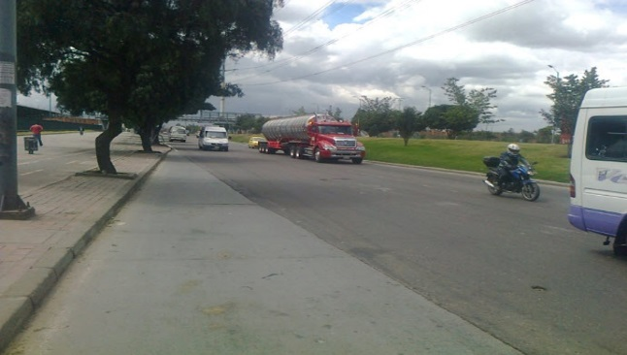 |  |  |  |  | 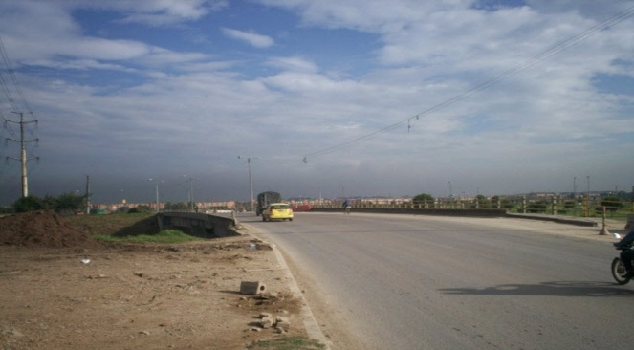

 |  | ACCESO NORTE |  |  |  |  | ACCESO SUR

 |  | 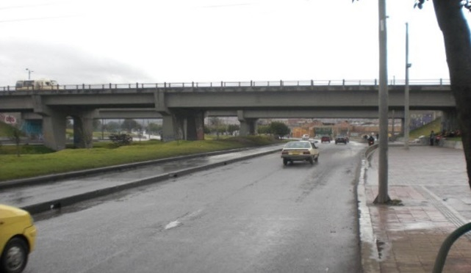 |  |  |  |  | 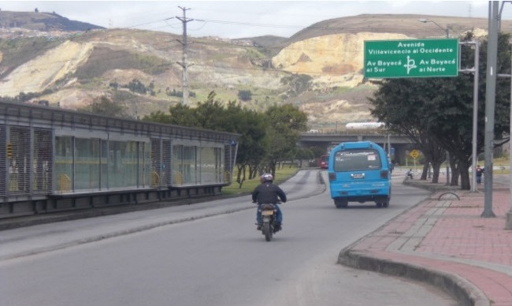

 |  | ACCESO OESTE |  |  |  |  | ACCESO ESTE

